Finnq_리얼리워드2.0
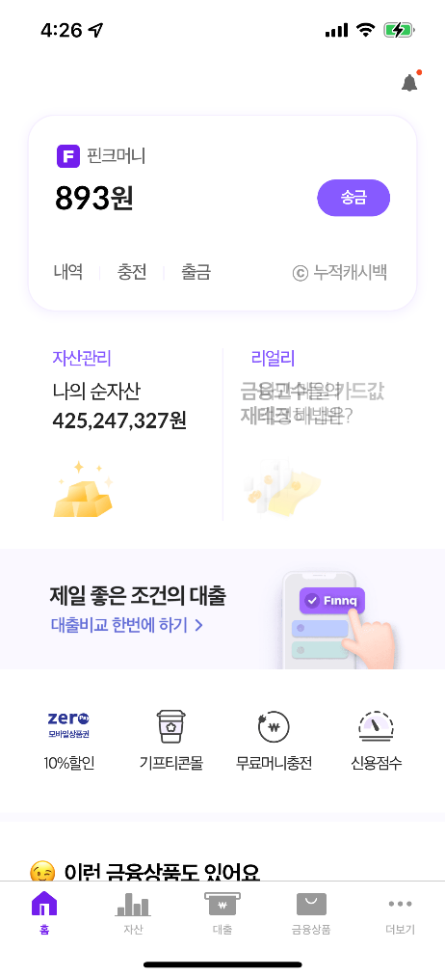

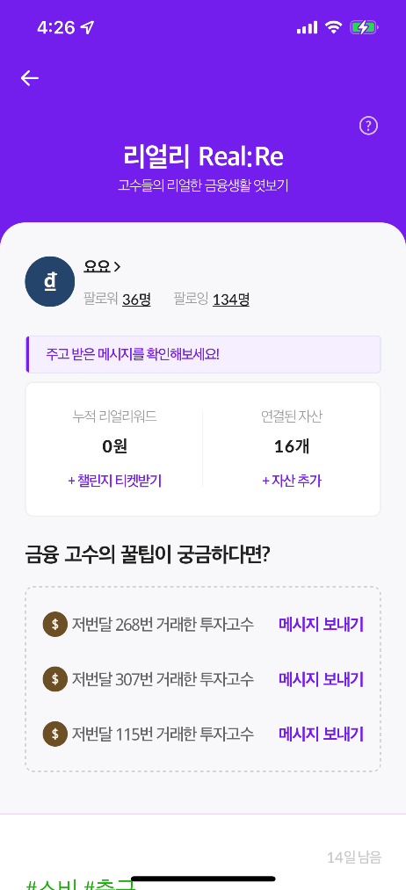
금융 플랫폼 Finnq

Finnq 어플 - [리얼리] 메뉴 업무 수행시 작성했던 TestCase는 업무보안상 공유 불가하여 운영중인 어플을 토대로 임의로 메인화면의 기본 기능 TestCase를 작성하였습니다.

